IV
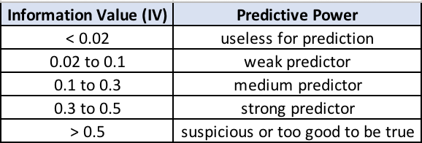
1 | Variável | IV
 | ContaC_C | 0.69
 | POUPANCA_C | 0.28
 | CREDITO | 0.12
 | Objetivo_C | 0.09
 | Moradia_C | 0.08
 | IDADE_C | 0.05
 | GENERO_C | 0.01
Conclusão | Pelo Information Value, tem-se a ordenação das variáveis com poder preditivo que possa contrinuir para melhor descriminar a variável resposta Default. Obs: temos 4 variáveis que poderiam ser eliminadas conforme a referencia, porém como temos poucas variáveis para o estudo, vamos mante-las mesmo assim.

2 | Associação de CrammerV entre 0 e 1 - (não existe correlação de variáveis categóricas, há associações)
 |  | Default | IDADE_C | GENERO_C | Moradia_C | POUPANCA_C | ContaC_C | CREDITO | Objetivo_C
 | Default | 100.00%
 | IDADE_C | 10.91% | 100.00%
 | GENERO_C | 6.28% | 29.85% | 100.00%
 | Moradia_C | 13.69% | 16.09% | 14.28% | 100.00%
 | POUPANCA_C | 22.37% | 3.58% | 2.87% | 1.02% | 100.00%
 | ContaC_C | 35.88% | 15.54% | 0.31% | 9.87% | 22.71% | 100.00%
 | CREDITO | 17.22% | 0.05% | 3.91% | 8.19% | 1.24% | 7.04% | 100.00%
 | Objetivo_C | 13.75% | 9.70% | 8.15% | 13.50% | 3.92% | 10.15% | 13.67% | 100.00%
Conclusão
 | Não há associações altas, portanto não vamos tirar nenhuma variável, mantendo todas da base.

